PVC产品生产线设备采购
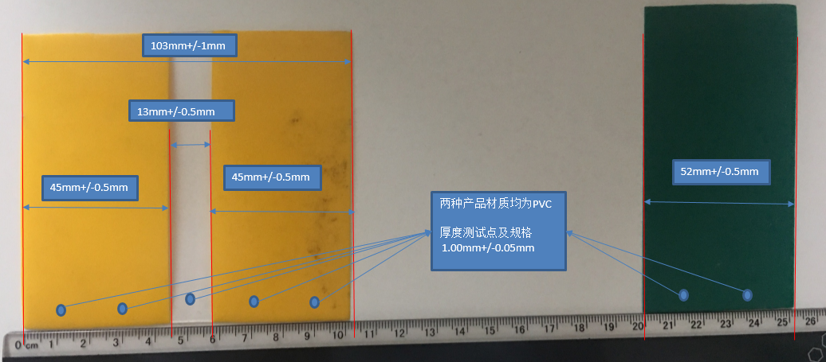
上海满亚商贸有限公司采购需求 ---PVC家具装饰条生产线
No. | 采购产品 | 加工材质 | 颜色 | 加工产品规格 | 采购数量(套) | 备注
1 | PVC条生产设备 | PVC颗粒或者粉末 | 黄色+无色 | 总体宽度:103mm +/-1mm 黄色宽度:45mm+/-0.5mm 无色宽度:13mm+/-0.5mm 厚度:1.00mm +/-0.05mm | 1 | 相关产品详细参考图片信息
2 | PVC条生产设备 | PVC颗粒或者粉末 | 深绿色 | 宽度:52mm +/-0.5mm 厚度:1.00mm +/-0.05mm
3 | 辅助设备 |  |  |  |  | 拌料混合机 拉伸设备等

